게시글 분석
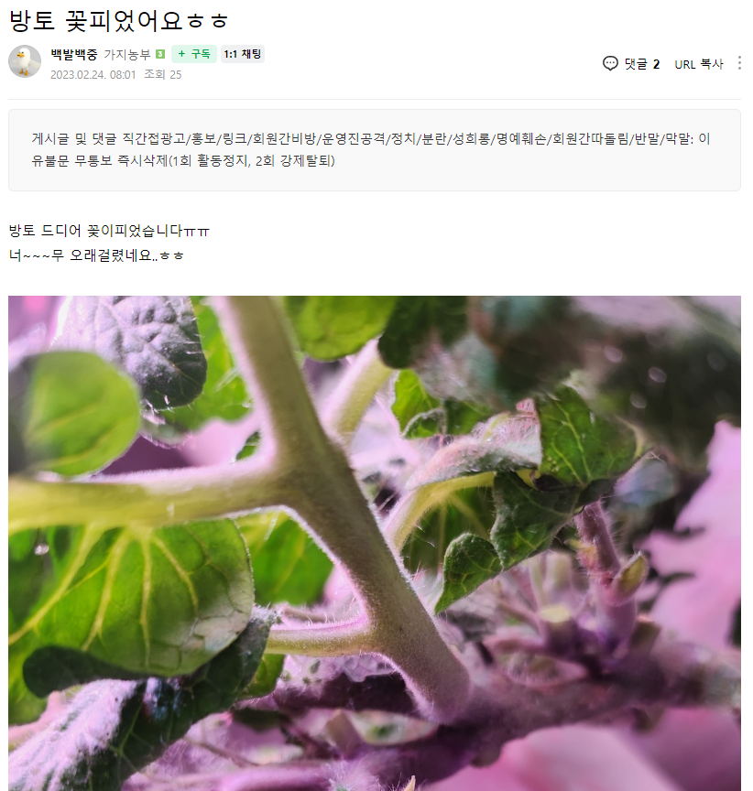
제목
작성자
내용
등록일
조회수
등급
회원 프로필 사진

댓글 분석

작성회원아이디
댓글내용
댓글등록일자
상위댓글번호
댓글번호

